Forside
UlykkesStatistik 2019
28. august 2020
Statistik-Nyt

I 2019 ligger ulykkesfrekvensen på 234,3 arbejdsulykker pr. 10.000 årsværk, og den når derved det laveste niveau for DA-området over den årrække statistikken dækker. Ulykkesfrekvensen er en anelse lavere end i 2017, hvor der var 234,7 ulykker pr. 10.000 årsværk og ulykkesfrekvensen for de seneste fem år på 238,3. Indenfor fremstilling og bygge og anlæg er ulykkesfrekvensen også historisk lave, hvorimod ulykkesfrekvensen for service er steget.
Historisk lav ulykkesfrekvens i 2019
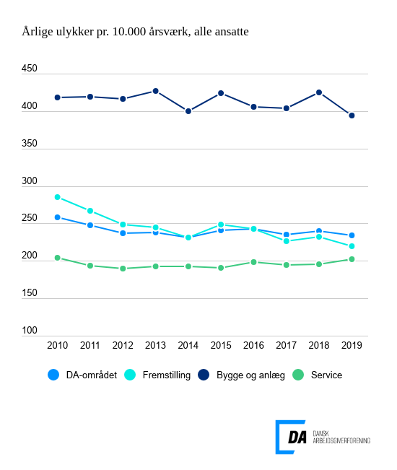

Tabel 1 Ulykkesfrekvens, alle medarbejdere og arbejdere, hovedbrancher
Tabel 2 Ulykkesfrekvens, hovedarbejdsfunktioner, alle medarbejdere
Tabel 3 Ulykkesfrekvens, alle medarbejdere og arbejdere, hvordan skaden skete
Tabel 4 Ulykkesfrekvens, alle medarbejdere og arbejdere, skadet del af legemet
Tabel 5 Ulykkesfrekvens, alle medarbejdere og arbejdere, skadens art
Tabel 6 Ulykkesfrekvens, alle medarbejdere og arbejdere, afvigelse
Tabel 7 Ulykkesfrekvens, alle medarbejdere og arbejdere, forventet fravær
Tabel 8 Ulykkesfrekvens, alle medarbejdere og arbejdere, alder
Tabel 9 Ulykkesfrekvens, alle medarbejdere og arbejdere, regioner
Tabel 10 Ulykkesfrekvens, alle medarbejdere og arbejdere, virksomhedsstørrelse
Tabel 11 Ulykkesfrekvens, uden vikarer
Metode
Kontakt

DA’s statistik over arbejdsulykker viser, at ulykkesfrekvensen, der måler antal arbejdsulykker pr. 10.000 årsværk, ligger på 234,3 i 2019 for DA-området under ét. Til sammenligning er den gennemsnitlige ulykkesfrekvens over de seneste fem år 238,3. I 2017, som hidtil har været året med den laveste ulykkeshyppighed, skete der 234,7 ulykke pr. 10.000 årsværk, og i 2018 lå ulykkesfrekvensen på 240,1. For arbejdere er ulykkesfrekvensen generelt højere, men også lavt for året. Ulykkesfrekvensen for arbejdere er 368,4 arbejdsulykker pr. 10.000 årsværk for 2019, hvor ulykkesfrekvensen for de seneste fem år er 374,2.
Fremstilling og bygge og anlæg har i 2019 en ulykkesfrekvens under deres gennemsnitlige niveau over de seneste fem år. Ulykkesfrekvensen for fremstilling i 2019 er på 219,4, hvor gennemsnittet over de seneste fem år er 233,4. For bygge og anlæg er årets ulykkesfrekvens 393,6 og gennemsnittet over de seneste fem år er 409,9. Service har i 2019 haft en stigning i ulykkesfrekvensen med 202 ulykker pr. 10.000 årsværk og ligger højere end gennemsnittet for branchen over de seneste fem år på 196,3. Stigningen i servicesektoren hænger sammen med en vækst i antal årsværk inden for transport, der er en branche med en højere ulykkesfrekvens. Desuden er der også sket stigning i ulykker inden for hotel- og restaurationsbranchen, som også bidrager til en højere ulykkesfrekvens inden for service.
Der har været en stigning i antallet af årsværk for 2019 på 26.246 i forhold til året før. For service alene var der en stigning på 14.710 årsværk. Antallet af ulykkeshændelser er steget for alle hovedbrancher, men idet årsværket er steget relativt mere, er ulykkesfrekvensen faldet generelt.
Udviklingen i ulykkesfrekvens siger ikke noget om alvorligheden af anmeldte arbejdsulykker. For tal vedrørende ulykkesfravær henvises til DA’s FraværStatistik.

